제안 서식
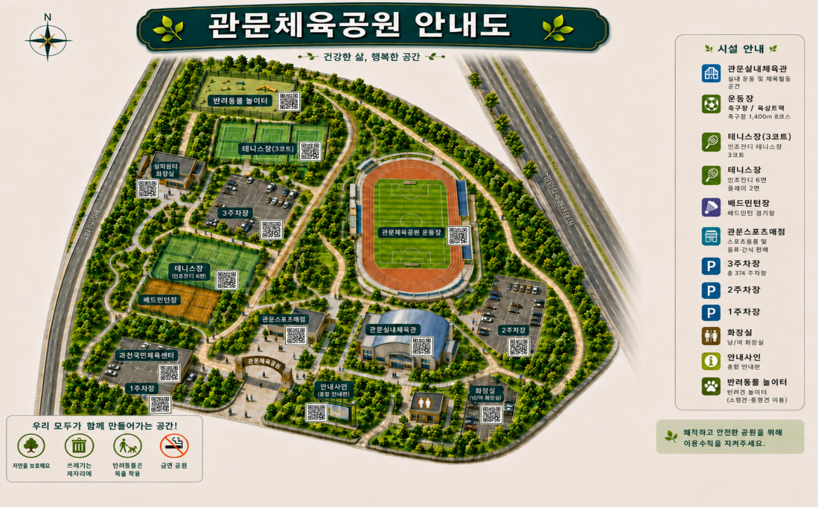
제 안 서
기본 정보
 | 제 안 자 | 장소희
 | 소속부서 | 공원수련관관리처
 | 직 급 | 체육4급
 | 제 안 명 | 생성형 AI를 활용한 체육공원 시설 안내도 제작 및 이용정보 개선
 | 제안구분 | 지정제안
 | 분 야 | 고객서비스
 | 실행부서 | 공원수련관관리처 공원운영부
제안 내용
배 경 |  | ❍ 체육공원 내 체육시설, 주차장, 편의시설 등이 넓은 공간에 분산되어 있어 처음 방문하는 시민이 원하는 시설의 위치와 이동경로를 한눈에 파악하기 어려움 ❍ 기존 평면형 시설 안내도는 실제 건물 및 시설물의 형태와 공간 배치를 직관적으로 표현하는 데 한계가 있어 시민이 현장에서 시설 위치를 쉽게 인지할 수 있는 안내체계 개선 필요 ❍ 생성형 AI 기술을 활용할 경우 실제 체육공원의 시설 배치와 특징을 반영한 3D 아이소매트릭 형태의 시각적 안내도를 효율적으로 제작할 수 있어 새로운 디지털 기반 공공서비스 도입 필요 ❍ 시설 변경 및 신규 시설 조성 시 기존 안내물을 전면 재제작하는 방식에서 벗어나 AI를 활용 하여 신속하게 안내도를 수정·보완할 수 있는 효율적인 관리체계 마련
추진내용 |  | ❍ 네이버지도·항공사진·현장자료 등을 참고하여 체육공원의 실제 시설 배치와 주요 이동동선을 반영한 AI 기반 3D 아이소매트릭 시설 안내도 제작 ❍ 체육공원 내 주요 시설을 건물 및 시설물의 특징을 살린 이미지로 구현하여 시민이 실제 시설과 안내도를 쉽게 연계할 수 있도록 시인성 강화 ※ 주요 대상: 실내체육관, 국민체육센터, 테니스장, 축구장, 주차장, 반려견놀이터, 매점 등 ❍ 시설별 명칭과 픽토그램을 함께 배치하여 어린이·고령자 등 다양한 이용자가 쉽게 이해할 수 있는 직관적인 시설안내 체계 구축 ❍ 시설별 QR코드를 활용하여 시설 안내, 운영시간, 프로그램, 대관정보 등 온라인 이용정보와 연계할 수 있는 온·오프라인 통합 안내체계 구축 ❍ 향후 시설 신설·변경·폐지 등 공원 환경 변화 시 생성형 AI를 활용하여 안내 이미지를 신속하게 수정하고 최신 시설정보를 지속적으로 반영
기대효과 |  | ❍ 실제 공간과 유사한 3D 형태의 시설 안내를 통해 처음 방문하는 시민도 시설 위치와 이동경로를 쉽게 파악할 수 있어 체육공원 이용 편의성 향상 ❍ 시설별 QR코드와 온라인 정보를 연계하여 현장 안내도에서 제공하기 어려운 세부 이용정보까지 제공함으로써 시민의 정보 접근성 강화 ❍ 기존의 단순 평면 안내도에서 벗어나 AI 기반의 친근하고 시각적인 안내 콘텐츠를 제공하여 공공체육시설의 디지털 서비스 품질 및 이미지 향상 ❍ 안내도 디자인 변경 및 시설정보 수정 시 생성형 AI를 활용하여 제작시간과 비용을 절감하고 시설 변화에 신속하게 대응할 수 있는 지속가능한 안내체계 구축 ❍ 제작된 안내 이미지를 홈페이지·SNS·홍보물 등 다양한 매체에 공동 활용함으로써 체육공원 시설 홍보 효과 및 콘텐츠 활용도 확대
체육공원 안내도(예시)

